Sheet1
과목명 | 마이크로프로세서 및 실습
분반 | 1분반
학번 | 2013136021
이름 | 김영규
과제명 | 신발 제습&소독기
번호 | 부품명 | 단가 | 수량(EA) | 가격 | 링크 | 사진
1 | FALC1-09506T150 | 13600 | 2 | 27200 | http://www.devicemart.co.kr/5860 | 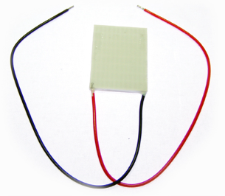
2 | 아두이노 4채널 릴레이 모듈 [ELB059993] | 15000 | 1 | 15000 | http://www.devicemart.co.kr/1310697 | 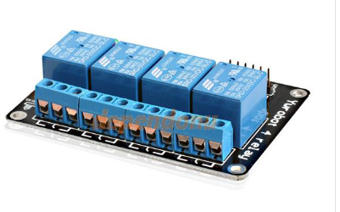
3 | DHT11 온습도 센서모듈 [SZH-EK024] | 3300 | 2 | 6600 | http://www.devicemart.co.kr/1278926 | 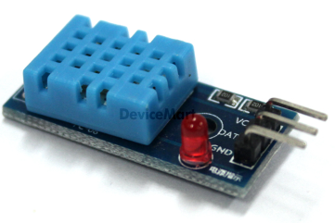
4 | FP-108F/12V-팬모터 | 3500 | 2 | 7000 | http://www.devicemart.co.kr/8565 | 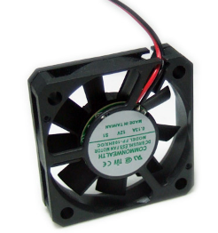
5 | [SMPS]HS-100W-12V | 19440 | 1 | 19440 | http://www.devicemart.co.kr/34707 | 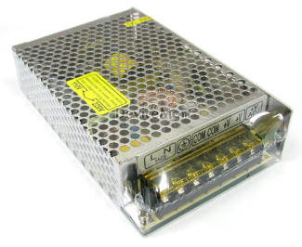
6 | 테스트[CH254] 소켓 점퍼 케이블 40P (칼라) (F/F) 20cm | 1500 | 1 | 1500 | http://www.devicemart.co.kr/1321192 | 
7 | 필립스 4W (G4T5X) | 2,900 | 1 | 2900 | http://itempage3.auction.co.kr/DetailView.aspx?ItemNo=A650946579&frm3=V2 | 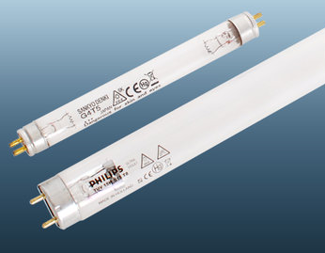
8 | 램프 부속품 | 8000 | 1 | 8000 | http://itempage3.auction.co.kr/DetailView.aspx?ItemNo=B256723744&frm3=V2 | 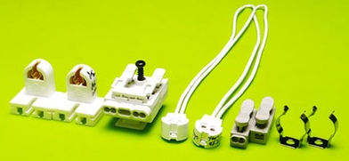
9 | 방열판 60X60X12 (4핀 홀) | 1090 | 1 | 1090 | http://www.devicemart.co.kr/36878 | 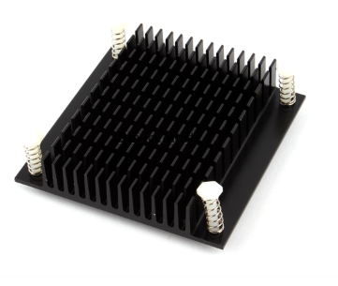
10 | 쿨러 구리스(Silver), 30g | 2300 | 1 | 2300 | http://www.devicemart.co.kr/38058 | 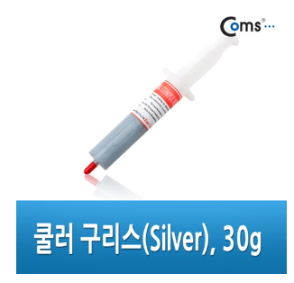
 |  |  | 최종가격 | 91030

